AANVRAAG GROEPEN VOORJAAR 2011
SNELKEUZE aanvraagformulier deelname collectieve folderverspreiding
GRONINGEN
VOORJAARSRONDE 2023
VVV's, attracties,
verblijfsaccommodaties,
musea etc.

Ik wil graag mijn folders laten afleveren bij:

Achterhoek
Twente
Vechtdal
Kop van
Overijssel
Salland
Groningen Noord |  |  | vul 'x'in | Groningen Totaal |  | vul 'x'in
Attracties&Activiteiten |  | 5 |  | Attracties&Activiteiten | 10
Campings/Vakantieparken |  | 18 |  | Campings | 58
overzichtskaart aflevergebied folders GRONINGEN 2023
Horeca&galerien |  | 11 |  | Horeca&galerien | 17
Hotel |  | 12 |  | Hotel | 43
Logies |  | 9 |  | Logies | 20
Musea |  | 4 |  | Musea | 21
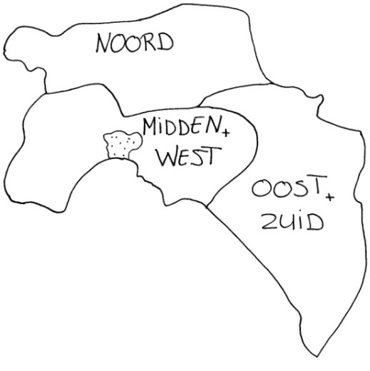
Tourist Info's/VVV's |  | 10 |  | Tourist Info's/ VVV's | 23
 | ALLES IN REGIO | 69 |  | Vakantieparken | 2
 |  |  |  | ALLES | 194

Invullen van het aanvraagformulier:
U kunt hiernaast en -boven aangeven waar u uw folders in Groningen wilt laten bezorgen. Vul 'X' in in het juiste veld van de laatste kolom van de regio('s) van uw keuze.
U kunt ook bundels van verschillende diktes aanleveren: Geef daarvoor op de lijst hoeveel er naar het betreffende soort adres mag: 1 bundel, 1/2 bundel of meerdere bundels (2,3,4 etc).
Groningen Midden en West |  |  | vul 'x'in
Attracties&Activiteiten |  | 0
Campings/Vakantieparken |  | 17
Horeca&galerien |  | 1
Hotel |  | 22
Logies |  | 5
Musea |  | 10
Tourist Info's/VVV's |  | 3
 | ALLES IN REGIO | 58

Groningen Oost en Zuid |  |  | vul 'x'in
Attracties&Activiteiten |  | 5 |  | Mijn gegevens:
Campings/Vakantieparken |  | 25 |  | omschrijving folder
Horeca&galerien |  | 5 |  | formaat folder
Hotel |  | 9 |  | naam bedrijf
Logies |  | 6 |  | uw naam
Musea |  | 7 |  | adres
Tourist Info's/VVV's |  | 10 |  | pc en woonplaats
 | ALLES IN REGIO | 72 |  | e-mail
 |  |  |  | telefoonnummer

vervolg snelkeuze aanvraagformulier Groningen voorjaar 2023 pagina 2/2

Het ingevulde formulier graag per e-mail terugsturen naar reinout@degroningerklei.nl.
U ontvangt daarna zsm een opdrachtbevestiging.
Met het terugsturen van dit ingevulde formulier geeft u aan dat u akkoord gaat met de voorwaarden zoals hiernaast beschreven.
Het vervolg: planning en voorwaarden
* Graag ontvangen wij uw ingevulde aanvraagformulier zo spoedig mogelijk, maar niet later dan woensdag 1 maart
* Aanleveren van uw folders geschiedt uiterlijk maandag 13 maart. Eerder is uiteraard prettig! De te verspreiden folders worden bij u opgehaald of worden door u afgegeven in Tolbert . Datum en tijdstip in overleg. Indien bovengenoemde data u niet passen, neemt u dan contact met ons op om te bekijken welke andere mogelijkheden er zijn.
* De folders gebundeld aanleveren in dozen.
*De Groninger Klei kan het bundelen voor u verzorgen. Dit kost € 0,20 per bundel.
* De opdracht aan De Groninger Klei houdt in het rond Pasen 2023 (dit jaar op 9-10 april) (laten) bezorgen van uw folders op de gewenste plekken. De Groninger Klei zal haar uiterste best doen om uw opdracht uit te voeren. De Groninger Klei kan echter niet aansprakelijk worden gesteld voor eventuele door u of derden geleden directe of indirecte schade door het niet (tijdig) kunnen afleveren van folders op door u gekozen adressen.
* Voor bovenstaande verspreiding geldt per foldersoort
- Vast basistarief per opdracht € 45,00 exclusief btw.
- Kosten per bundel per afleveradres € 1,30 exclusief btw.
* Voor boekjes op A5-formaat (boekjes met een omvang van minimaal 8 pagina's) geldt een afwijkend tarief: € 1,50 per bundel exclusief btw per afleveradres.
*Voor folders/boekjes groter dan a5-formaat geldt ook een afwijkend tarief, neem voor de tariefstelling svp contact op.
* U betaalt alleen voor die adressen waar we de folders daadwerkelijk konden afleveren. Desgewenst ontvangt u een lijst van adressen waar uw folders is afgegeven.
* Kleine verblijfsaccommodaties geven vaak aan dat zij kleinere hoeveelheden folders willen ontvangen. De verspreiding naar de ‘kleine’ adressen passen we daarom hierop aan. Deze adressen zullen kleine bundels (a 10 stuks van uw folder) per post van ons ontvangen. Uiteraard betaalt u alleen voor de adressen die uw folders ontvangen.

Hartelijk dank voor uw deelname

De Groninger Klei info@degroningerklei.nl
Polderweg 22a
9682 XS Oostwold
Reijnout Geijtenbeek 06 51342235
Ronald Fokken 06 36206060

